新建Django工程-day01
一.安装Django
https://www.djangoproject.com/download/
或者使用pip install Django

二.创建项目
django-admin.py startproject autoTestSite
目录结构如下图： |  | 目录说明：
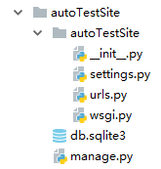
 |  | autoTestSite: 项目的容器。
 |  | manage.py: 一个实用的命令行工具，可让你以各种方式与该 Django 项目进行交互。
 |  | autoTestSite/__init__.py: 一个空文件，告诉 Python 该目录是一个 Python 包。
 |  | autoTestSite/settings.py: 该 Django 项目的设置/配置。
 |  | autoTestSite/urls.py: 该 Django 项目的 URL 声明; 一份由 Django 驱动的网站"目录"。
 |  | autoTestSite/wsgi.py: 一个 WSGI 兼容的 Web 服务器的入口，以便运行你的项目。

启动服务器： | python manage.py runserver 0.0.0.0:8000

三.视图和url配置
新建视图view.py

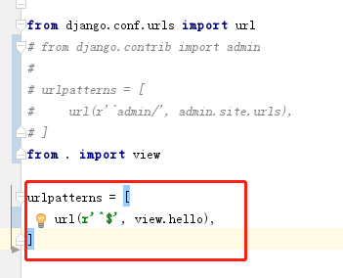
urls.py修改
 |  |  | Django url() 可以接收四个参数，分别是两个必选参数：regex、view 和两个可选参数：kwargs、name，接下来详细介绍这四个参数。

 |  |  | regex: 正则表达式，与之匹配的 URL 会执行对应的第二个参数 view。

 |  |  | view: 用于执行与正则表达式匹配的 URL 请求。

 |  |  | kwargs: 视图使用的字典类型的参数。

 |  |  | name: 用来反向获取 URL。

